Horarios de trabajo grupal
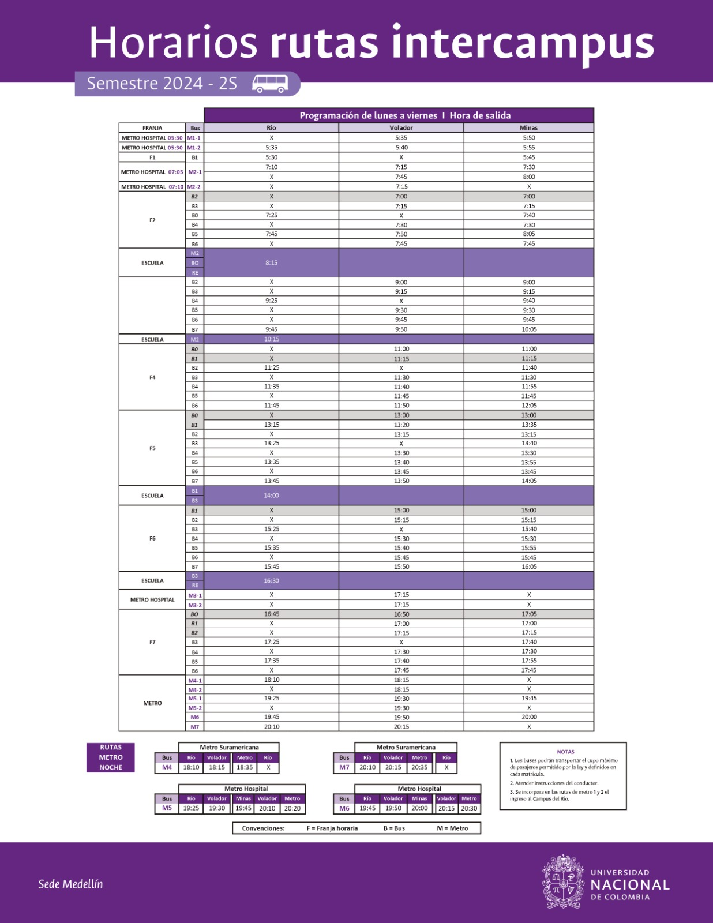
 | Lunes | Martes | Miercoles | Jueves | Viernes
2025-08-06 | A | A, | A,Mi | A, | A, ED,Mi
2025-10-08 | A, ED |  | A, ER,Mi |  | A, ED,Mi
2025-12-10 | A, ED | ED | Mi | ED, | A, ED,Mi
12-14 | ER, ED | A | ED,Mi | Mi | A, ED, ER,Mi | 7 registros
14-16 | ER, ED,Mi,A | A, ER | Mi | Mi, ER | ED,Mi
16-18 | Mi, ER, A | ED | A, ED, ER,Mi | ED,Mi | A, ED, ER,Mi | 6 registros
18-20 |  |  | A, ED,Mi | MR | A, ED,Mi
 | 6 registros |  | 6 registros

Lunes | 3-3:50 | 6 registros
Miercoles | 4:50 - 5:45 | 6 registros
Viernes | 1 - 1:50 | 7 registros
Viernes | 4:50 - 5:45 | 6 registros
 |  | 18-19 registros

 |  | Llega un bus - inicia cronometro1 - Llega otro bus - Para cronometro | En un intervalo | Comparte inicio con V3 - Sale el bus - Para el cronometro
tiempo_de_viaje | cantidad_estudiantes_en_fila_Minas | tiempo_de_llegada_entre_buses_Volador | cantidad_de_buses | tiempo_entre_llegada_y_partida_del_bus
2 | 1 |  | 1 | 1

